Chi tiết địa chất
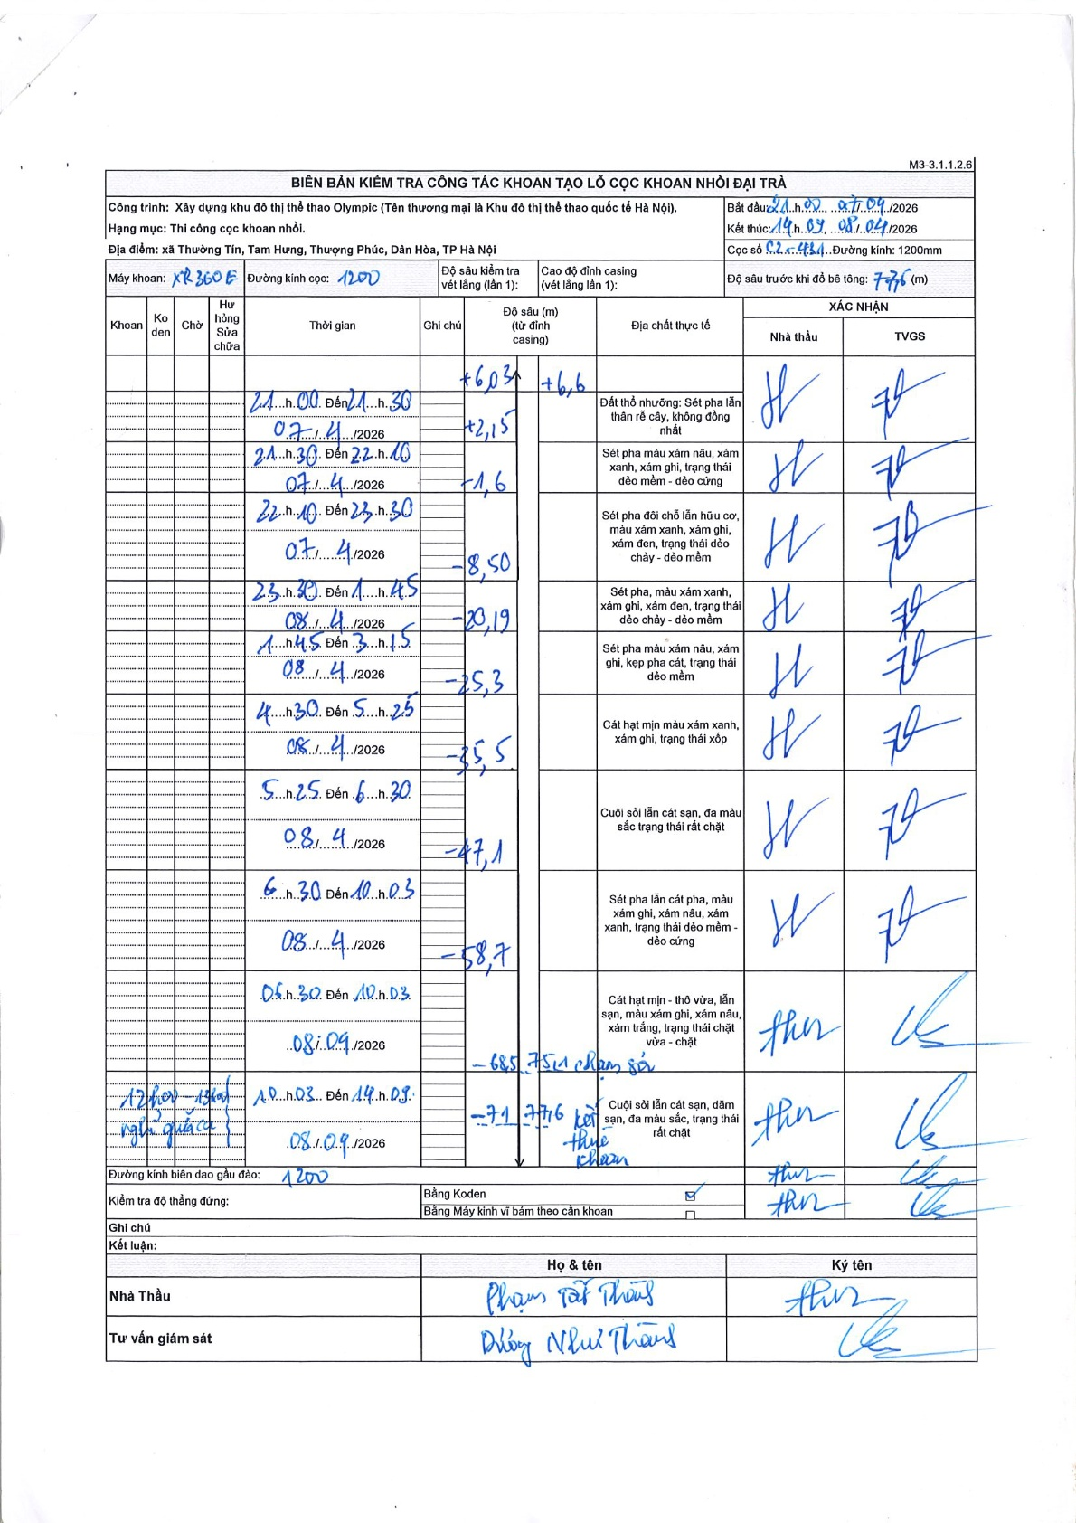
Dự án | Trống Đồng
Hạng mục | Cọc khoan nhồi
Tên bộ phận | Đại trà
Số hiệu cọc | C2-431
Tên Máy khoan | SGC-KCN0004
Đường kính | D1200
Bắt đầu thi công | 21:00 07/04/2026
Kết thúc thi công | 14:00 08/09/2026

Địa chất TT | Đường kính | Mô tả lớp thiết kế | Từ (h) | Đến (h) | Cao độ từ | Cao độ đến | T.Gian (h) | Dài (m) | V (m/h) | Ghi chú
1 | D1200 | Đất thổ nhưỡng: Sét pha lẫn thân rễ cây, không đồng nhất | 21:00 07/04/2026 | 21:30 07/04/2026 | -1.6 | -8.5 | 0.5 | 6.9 | 13.8
2 | D1200 | Sét pha màu xám nâu, xám xanh, xám ghi, trạng thái dẻo mềm - dẻo cứng | 21:30 07/04/2026 | 22:10 07/04/2026 | -8.5 | -20.19 | 0.67 | 11.69 | 17.54
3 | D1200 | Sét pha đôi chỗ lẫn hữu cơ, màu xám xanh, xám ghi, xám đen, trạng thái dẻo chảy - dẻo mềm | 22:10 07/04/2026 | 23:30 07/04/2026 | -20.19 | -25.3 | 1.33 | 5.11 | 3.83
4 | D1200 | Sét pha, màu xám xanh, xám ghi, xám đen, trạng thái dẻo chảy - dẻo mềm | 23:30 07/04/2026 | 01:45 08/04/2026 | -25.3 | -35.5 | 2.25 | 10.2 | 4.53
5 | D1200 | Sét pha màu xám nâu, xám ghi, kẹp pha cát, trạng thái dẻo mềm | 01:45 08/04/2026 | 03:15 08/04/2026 | -35.5 | -47.1 | 1.5 | 11.6 | 7.73
6 | D1200 | Cát hạt mịn màu xám xanh, xám ghi, trạng thái xốp | 04:30 08/04/2026 | 05:25 08/04/2026 | -47.1 | -58.7 | 0.92 | 11.6 | 12.65
7 | D1200 | Cuội sỏi lẫn cát sạn, đa màu sắc trạng thái rất chặt | 05:25 08/04/2026 | 06:30 08/04/2026 | -58.7 | -68.5 | 1.08 | 9.8 | 9.05
8 | D1200 | Sét pha lẫn cát pha, màu xám ghi, xám nâu, xám xanh, trạng thái dẻo mềm - dẻo cứng | 06:30 08/04/2026 | 10:03 08/04/2026 | -68.5 | -75.1 | 3.55 | 6.6 | 1.86
9 | D1200 | Cuội sỏi lẫn cát sạn, dăm sạn, đa màu sắc, trạng thái rất chặt | 10:03 08/09/2026 | 14:00 08/09/2026 | -75.1 | -77.6 | 3.95 | 2.5 | 0.63 | Kết thúc khoan

ẢNH BIÊN BẢN GỐC

